Sheet1
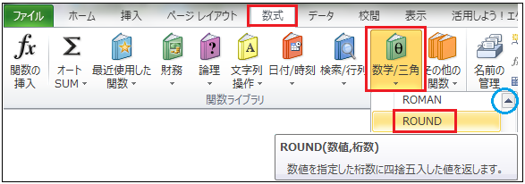
Copyright(c) Beginners Site All right reserved 2011/01/01

関数
｛ ROUND関数 ｝
ラウンド
四捨五入
（数学／三角）

 |  | 入力モードを「半角/全角」キーを押し「半角英数」にしましょう。

 |  |  |  |  | 様々な関数を利用してみましょう。

 |  |  | 関数とは | 「関数」というと｛三角関数｝｛二次関数｝・・・などと数学的な感じで腰が引けてそまいそうですね。
 |  |  |  | そんなに難しい世界ではなく、とても楽に計算結果などを導き出す大変に便利な操作です。
 |  |  |  | 様々な計算を簡単にできるように、命令する道具です。
 |  |  |  | 「関数」の操作を覚えると、エクセルにはまるかも知れません。
 |  |  |  | まず、操作の流れを覚えましょう
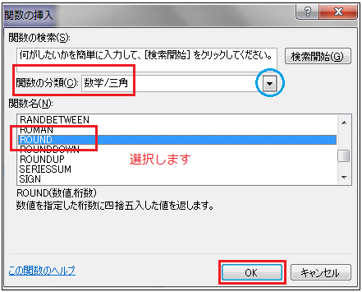

 | 「関数」の使い方

 | ①計算結果を表示するセルを選択します。
 | ②関数を命令方法（「数式」のリボンから選択してもOK）
 | １、「Σ」ボタンの右横にある▼をクリックして
 | ｛その他の関数」を選択する。
 | ２、「数式バー」の左横にある、 「関数の挿入」ボタンをクリック
 | ③何れかの方法を選択すると、右にある画面が表示されます。
 | ④最初に使う関数を（１）「▼」をクリックして選択します。
 | ⑤（２）「関数名」のリストから、使用する関数を選択します。
 | ⑥表示された「関数の引数」画面で、必要事項を指定。
 | （関数の種類によって、指定の方法が異なります）
 | ⑦「OK」で確定です。

 |  | 関数の分類＝数学／三角

操作方法とサンプル
練 習

 |  |  |  |  |  |  |  | 左のように作成してみましょう

 | （１）ROUND関数ー「数学／三角」関数 |  |  |  |  |  | （１）ROUND関数ー「数学／三角」関数
 | 数値を好きな桁で「四捨五入」します。 |  |  |  |  |  | 数値を好きな桁で「四捨五入」します。

 | ■に左の数値を「ROUND関数」で小数点一桁で四捨五入しましょう。 |  |  |  |  |  | ■に左の数値を「ROUND関数」で小数点一桁で四捨五入しましょう。

 |  | 数値 | 四捨五入 |  |  |  |  |  | 数値 | 四捨五入
 |  | 12.5 | 13.0 |  |  |  |  |  | 12.5
 |  | 12.48 | 12.0 |  |  |  |  |  | 12.48
 |  | 138.1 | 138.0 |  |  |  |  |  | 138.1

 |  | 《方法》 | ①計算結果を表示するセルをクリックで選択
 |  |  | ②「関数の挿入」画面を表示→ をクリック。
 |  |  | ③「関数の分類」で「数学／三角」を選択。
「桁数」の位置を覚えましょう。
他の桁をまるめる関数と同じです。
 |  |  | ④「関数名」で「ROUND」を選択します。
 |  |  | ⑤「関数の引数」画面が表示され｛数値｝｛桁数｝を指定します。
 |  |  | ⑥「OK」で確定です。

 |  |  |  |  |  | 桁数の位置 |  | 一位 | 二位 | 三位
 |  |  |  |  |  |  | 少数点 | 0 | 1 | 2 | →
 |  |  |  |  |  |  | 整数 | -1 | -2 | -3 | →

 |  | 四捨五入－１（小数点２桁で） |  |  |  |  | 四捨五入－１（小数点２桁で）

 |  | ■に左にある商品を「ROUND関数」で四捨五入しましょう。 |  |  |  |  |  | ■に左にある商品を「ROUND関数」で四捨五入しましょう。

 |  | 数値 | 四捨五入 |  |  |  |  | 数値 | 四捨五入
 |  | 12.246 | 12.200 |  |  |  |  | 12.246
 |  | 5.633 | 5.600 |  |  |  |  | 5.633
 |  | 100.490 | 100.500 |  |  |  |  | 100.490
 |  | 3.333 | 3.300 |  |  |  |  | 3.333
 |  | 10.543 | 10.500 |  |  |  |  | 10.543

 |  | 四捨五入－2（十の位：整数２桁で） |  |  |  |  | 四捨五入－2（十の位：整数２桁で）

 |  | ■に左にある商品を「ROUND関数」で四捨五入しましょう。 |  |  |  |  |  | ■に左にある商品を「ROUND関数」で四捨五入しましょう。

 |  | 数値 | 四捨五入 |  |  |  |  | 数値 | 四捨五入
 |  | 123 | 100 |  |  |  |  | 123
 |  | 56,789 | 56,800 |  |  |  |  | 56,789
 |  | 5,451 | 5,500 |  |  |  |  | 5,451
 |  | 76,321 | 76,300 |  |  |  |  | 76,321
 |  | 100,125 | 100,100 |  |  |  |  | 100,125

 |  | 四捨五入－3（一の位：端数四捨五入） |  |  |  |  | 四捨五入－3（一の位：端数四捨五入）

 |  | ■に左にある商品を「ROUND関数」で四捨五入しましょう。 |  |  |  |  |  | ■に左にある商品を「ROUND関数」で四捨五入しましょう。

 |  | 商品 | 価格 | 数量 | 金額 |  |  | 商品 | 価格 | 数量 | 金額
 |  | 鉛筆 | 17 | 21 | 360 |  |  | 鉛筆 | 17 | 21
 |  | ノート | 87 | 13 | 1,130 |  |  | ノート | 87 | 13
 |  | ボールペン | 121 | 11 | 1,330 |  |  | ボールペン | 121 | 11
 |  | コピー用紙 | 487 | 7 | 3,410 |  |  | コピー用紙 | 487 | 7
 |  | バインダー | 363 | 19 | 6,900 |  |  | バインダー | 363 | 19
 |  |  |  | 合計 | 13,130 |  |  |  |  | 合計

 |  |  |  | 請求額 | ¥13,130 |  |  |  |  | 請求額

